Sheet1
入库清单 |  |  |  |  | 箱单信息
义乌新库房地址：雪峰西路751号（高德导航义乌华鼎锦纶股份有限公司院里）接货电话：18072363466 上班时间：早8.30到晚19点， 收货人（客户代码CZ3187） |  |  | 客户代码:CZ3187
 |  |  | 运输方式:TIR卡航

 |  |  | CZ3187-0424-7

序号 | 产品信息 | 外箱箱唛 |  | 数量 | 图片 | 重量 | 体积 | 产品名 | 材质
1 | 41634-Y07U0001-A01 6排冷凝器 | CZ3187-0424-7/1 |  | 10 | 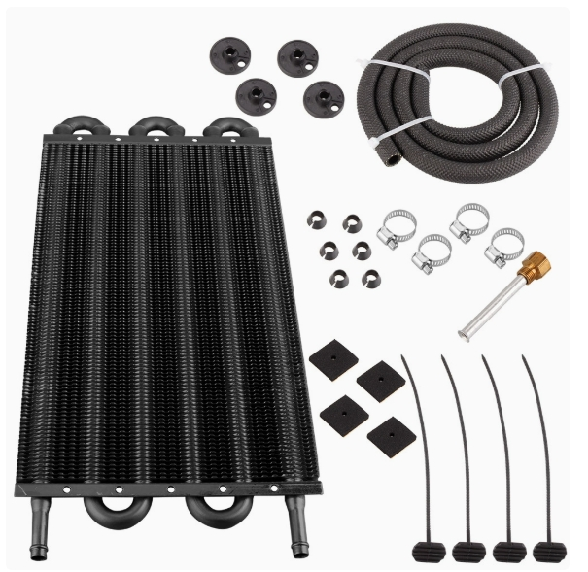 | 22.4 | 0.16 | 冷凝器 | 金属
 |  | CZ3187-0424-7/2 |  | 10
2 | 41635-Y07U0001-A01 8排冷凝器 | CZ3187-0424-7/3 |  | 10 | 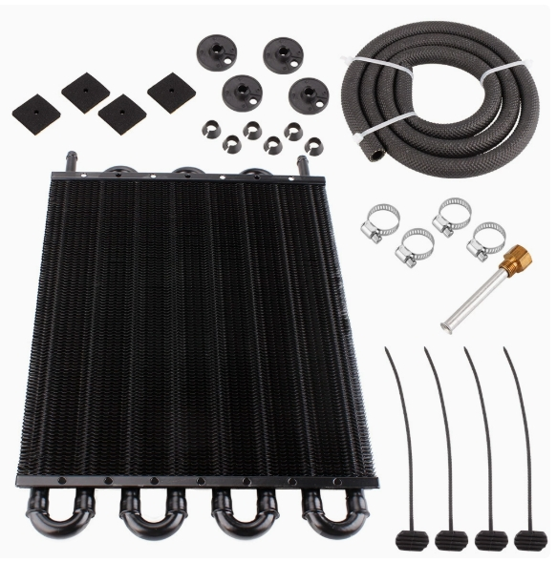 | 41.4 | 0.23
 |  | CZ3187-0424-7/4 |  | 10
 |  | CZ3187-0424-7/5 |  | 10
3 | 41636-Y07U0001-A01 10排冷凝器 | CZ3187-0424-7/6 |  | 10 | 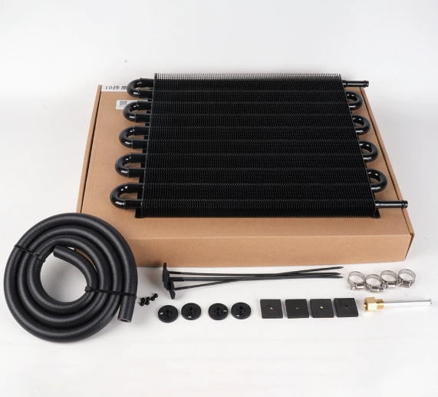 | 31.2 | 0.19
 |  | CZ3187-0424-7/7 |  | 10

 |  |  |  |  |  | 总重量 | 总体积 | 密度
 |  |  |  |  |  | 95 | 0.58 | 163.79

